Sheet1
栈内存
非堆内存
 |  | <-------------Xmx----------------->
 |  | <---Xms----> |  |  | <--DirectMemory-->
堆内存
堆外内存

<--Xss--> |  | <------Xmn------> |  | <----Meta-------->
线程栈
年轻代
元数据区

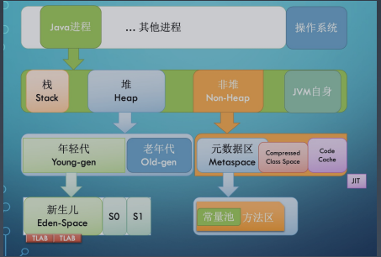
Xmx | 最大堆内存 | 1024m | Eclipse为例
Xms | 堆内存空间的初始大小 | 256m
Xmn | 年轻代大小 | 614m
Meta | 元数据区 | 132,751,360 个字节
DirectMemory | 直接内存
Xss | 每个线程栈的字节数 | 4194304字节

